Sheet1
操作説明書
システム名 | 飲食店オーダー登録APIシステム | 作成日 | 2020.10.27
操作説明書名 | オーダー情報の取得、登録、編集、削除 | 作成者 | 株式会社セラク Bチーム
概要 | PostmanからAPIサーバに対してHTTPメソッドを送る際の操作説明書 ・メソッドの選択、key、value値の設定説明

取得

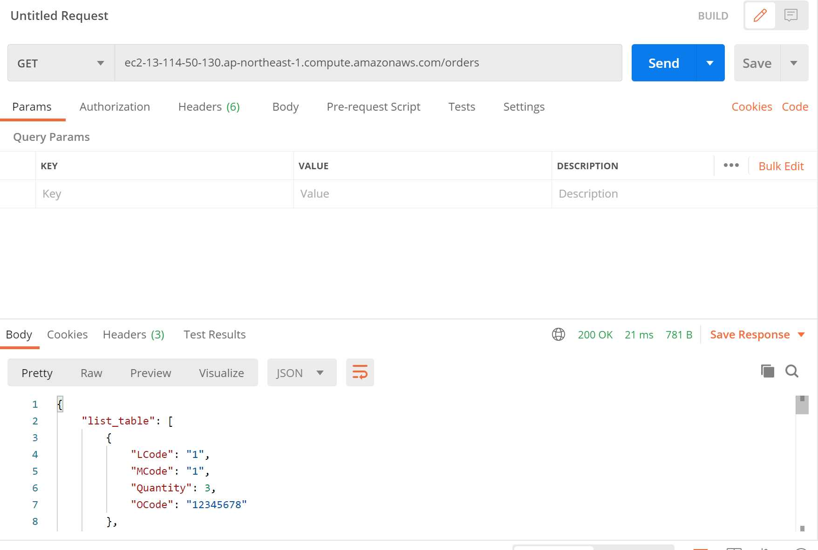
①
②
③
 |  | ・全オーダー情報の取得
 |  | ①メソッドを「GET」に設定
 |  | ②「URL/orders」を入力する
 |  | ※URLはAWSにてサーバ起動時に確認すること
 |  | ③Sendをクリックする
 |  | ④全メニューの情報が表示される

 |  | ・店舗別オーダー情報の取得
 |  | ①メソッドを「GET」に設定
 |  | ②「URL/order/店舗コード(16進数6桁)」を入力する
④
 |  | ※orderの後ろに's'はつけないこと！
 |  | ③Sendをクリックする
 |  | ④指定されたメニューの情報が表示される

登録
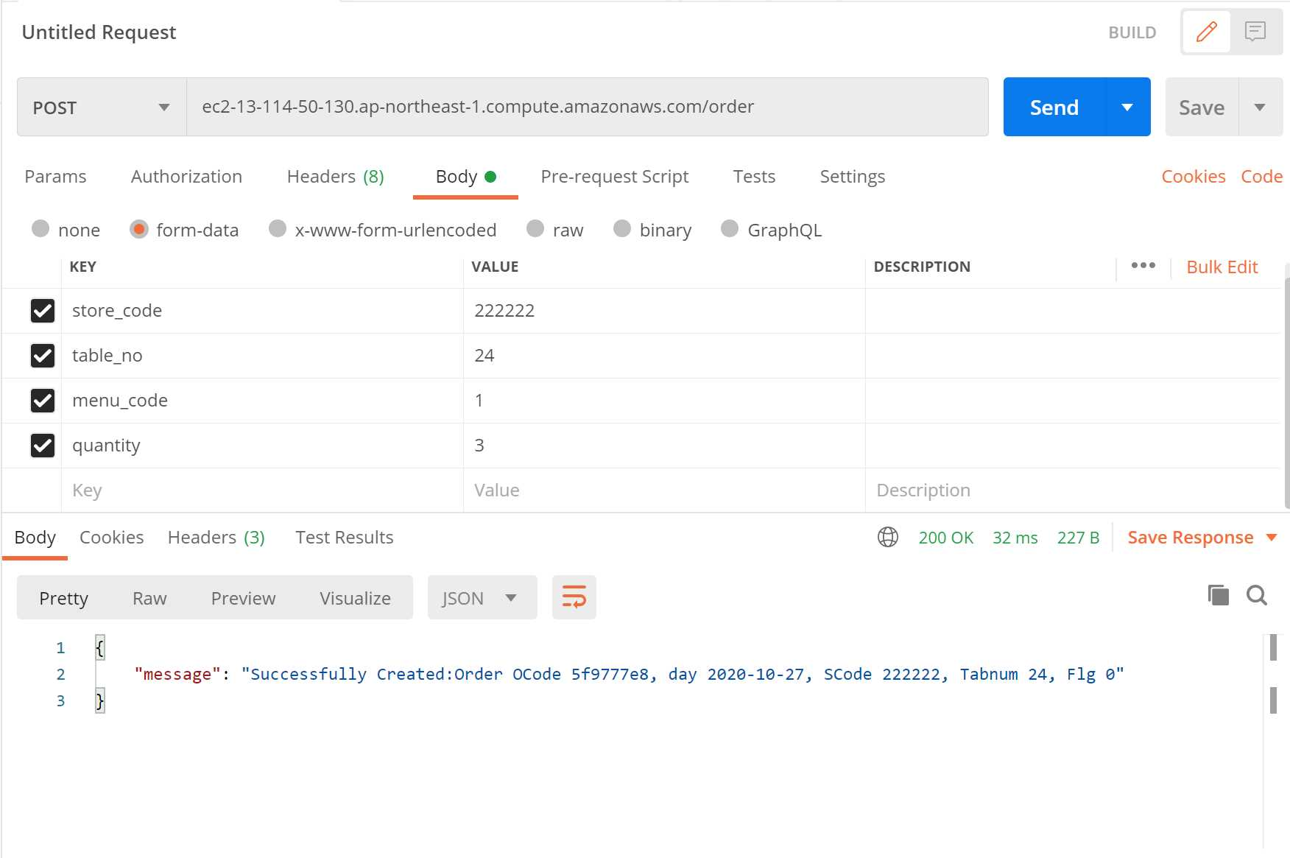
①
②
⑥
③
 |  | ・オーダー情報の登録
 |  | ①メソッドを「POST」に設定
 |  | ②「URL/order」を入力する
 |  | ③Bodyのform-dataを選択
④
⑤
 |  | ④KEYに「store_code, table_no, menu_code, quantity」を入力
 |  | ⑤VALUEに値を入力
 |  | ⑥Sendをクリック
 |  | ⑦メッセージが出力されて完了

⑦

更新

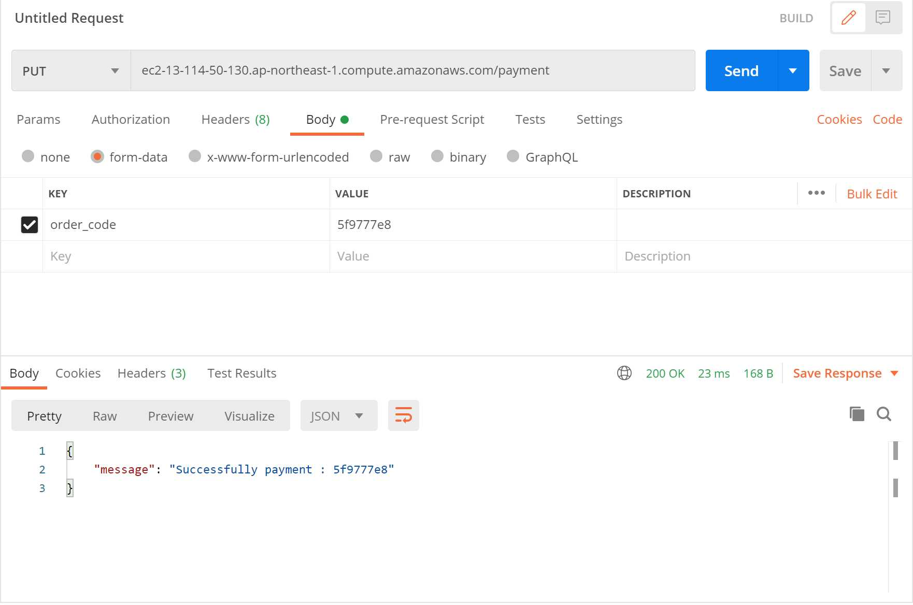
①
②
⑥
 |  | ・支払い情報更新
 |  | ①メソッドを「PUT」に設定
 |  | ②「URL/payment」を入力する
③
 |  | ③Bodyのform-dataを選択
④
⑤
 |  | ④KEYに「order_code」を入力
 |  | ⑤VALUEに更新したいオーダーコードを入力
 |  | ⑥Sendをクリック
 |  | ⑦メッセージが出力されて完了

⑦

削除

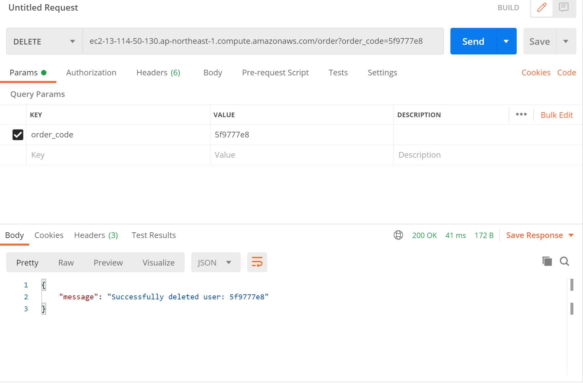
①
②
⑤
 |  | ・メニュー情報の削除
 |  | ①メソッドを「DELETE」に設定
 |  | ②「URL/order」を入力する
 |  | ③ParamsのKEYに「order_code」を入力する
③
④
 |  | ④VALUEに削除したいオーダーコード（16進数8桁）を入力
 |  | ⑤Sendをクリック
 |  | ⑥メッセージが出力されて完了

 |  | ※ 支払い済みのデータは消すことができないため注意

⑥

